１


No.395
 | 統計ニュース
令和元年（2019）
10月号
令和元年度「統計の日」標語
数字の先に映し出せ 新たな時代 僕らの未来
 |  | 和歌山県の推計人口（令和元年9月1日現在）
 |  | 総 数 924,599人 （男434,853人、女489,746人）
 |  | 世帯数 394,210世帯

 | 発行 和歌山県企画部調査統計課 和歌山市小松原通1-1 TEL 073-441-2385(直通) FAX 073-441-2386

令和元年度「学校基本調査（速報）」の概要
 |  |  | ※令和元年８月９日に「令和元年度学校基本調査速報」を公表しています。
 |  |  | ※確定値ではありませんので、取扱いには十分ご注意ください。
 |  |  | ※確報版（和歌山県の概要）の公表は、令和元年度中に行う予定です。

 | ＜令和元年５月１日現在の児童生徒数＞

 | 令和元年５月１日現在における和歌山県内の小学校児童数は４５，４３８人で、前年度から５９１人（１．３％）減少、中学校生徒数は２３，７９５人で、前年度から６８５人（２．８％）の減少、義務教育学校児童生徒数は７０３人で４人（０．６％）増加、高等学校（全日制・定時制）生徒数は２５，５２４人で、前年度から９６５人（３．６％）減少しています。 児童生徒数のピークは第１次ベビーブームの世代であり、当時と比較すると小・中学校の児童生徒数（義務教育学校を含む）は約３分の１、高等学校生徒数は約２分の１になっています。

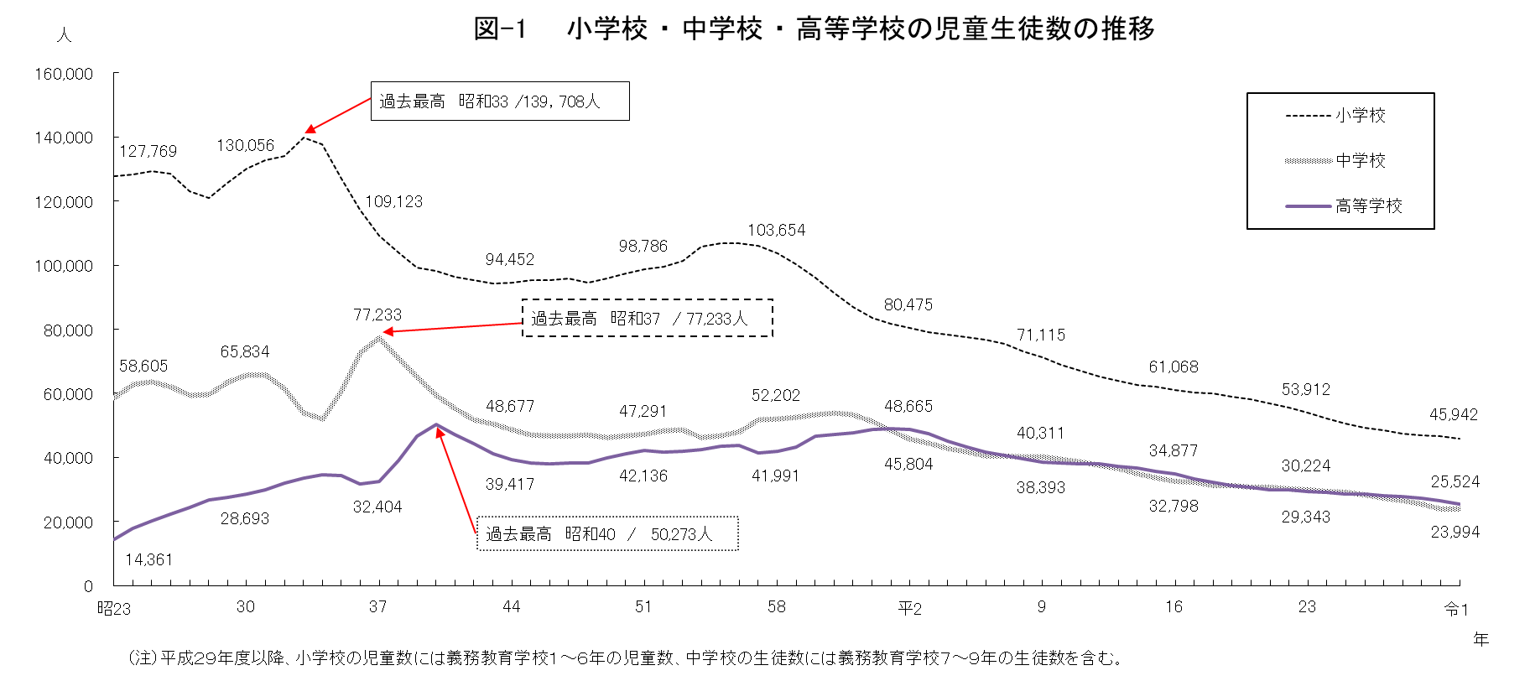

 | ＜高等学校（全日制・定時制）の卒業者数・大学等進学率・卒業者に占める就職者の割合の推移＞
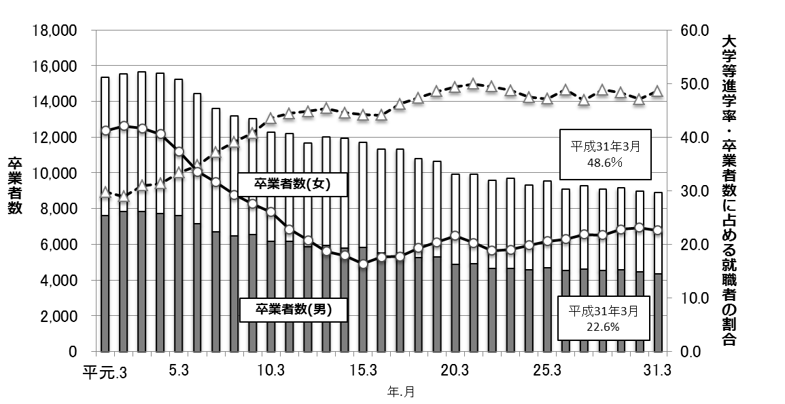
(人)
(％)

大学等進学率

就職者の割合

２
＜和歌山県内高等学校出身者の大学・短期大学別、都道府県別入学者数・割合＞

 | 令和元年度における和歌山県内高校出身者の大学・短期大学の入学者総数は４，８１７人であり、大学入学者数は４，３６４人、短期大学入学者数は４５３人となっています。 大学の入学先を都道府県別にみると、大阪府が最も多く１，７７０人（４０．６％）、次いで和歌山県６２３人（１４．３％）、京都府４０２人（９．２％）、兵庫県３４９人（８．０％）、東京都１９４人（４．４％）などとなっています。 同じく短期大学では、和歌山県が最も多く１９５人（４３．０％）、次いで大阪府１５９人（３５．１％）、兵庫県３０人（６．６％）、京都府と奈良県が１９人（４．２％）などとなっています。

［大学入学者数・割合］
［短期大学入学者数・割合］
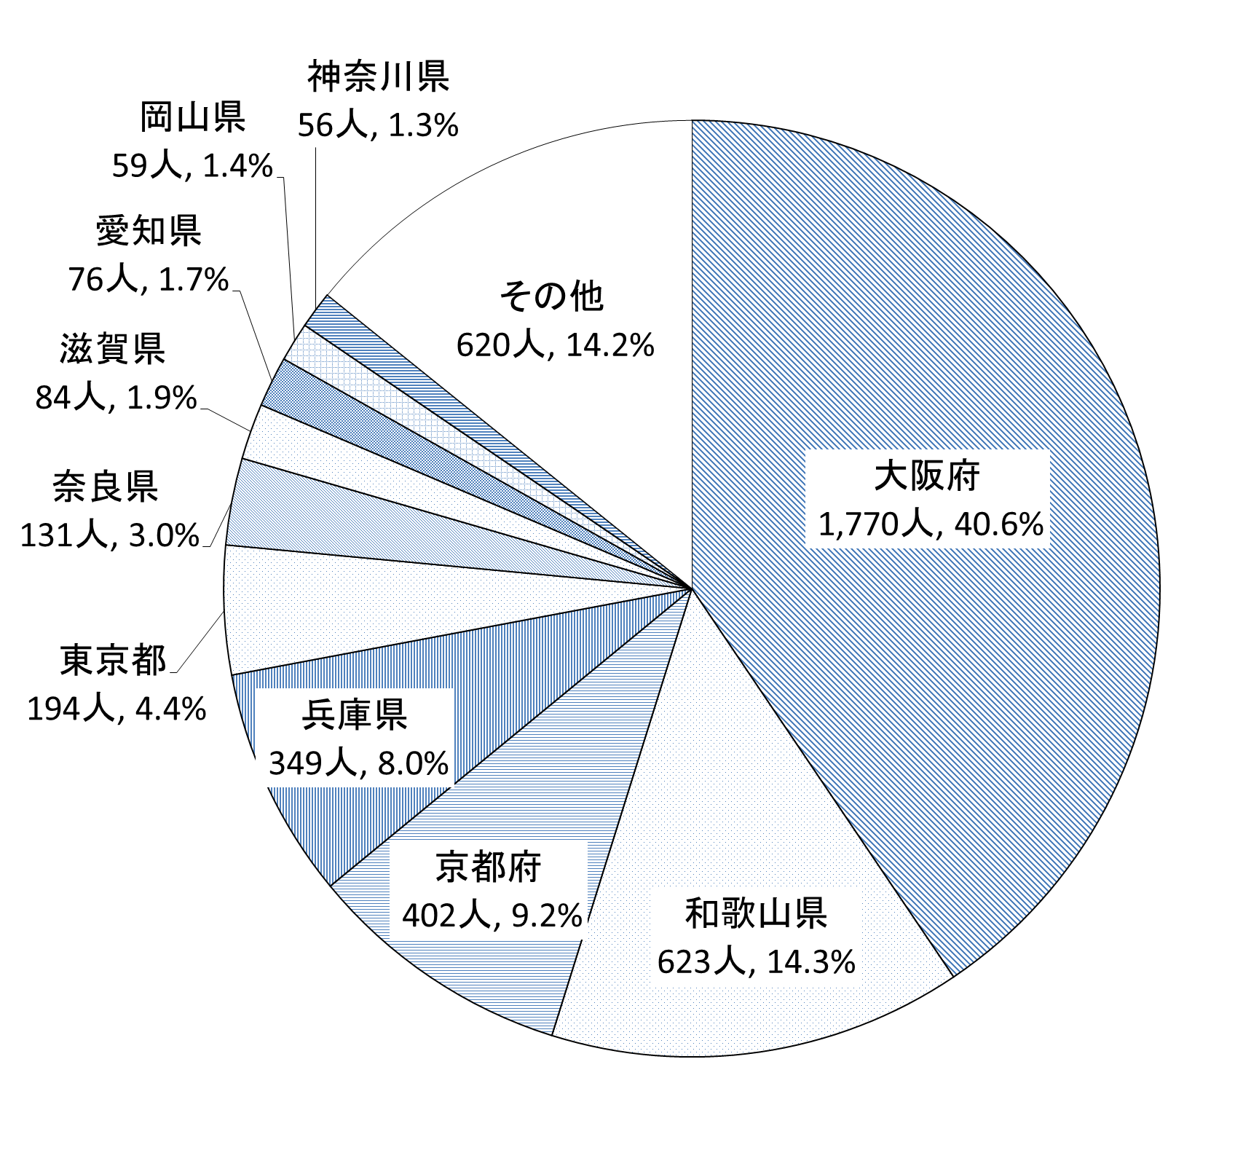
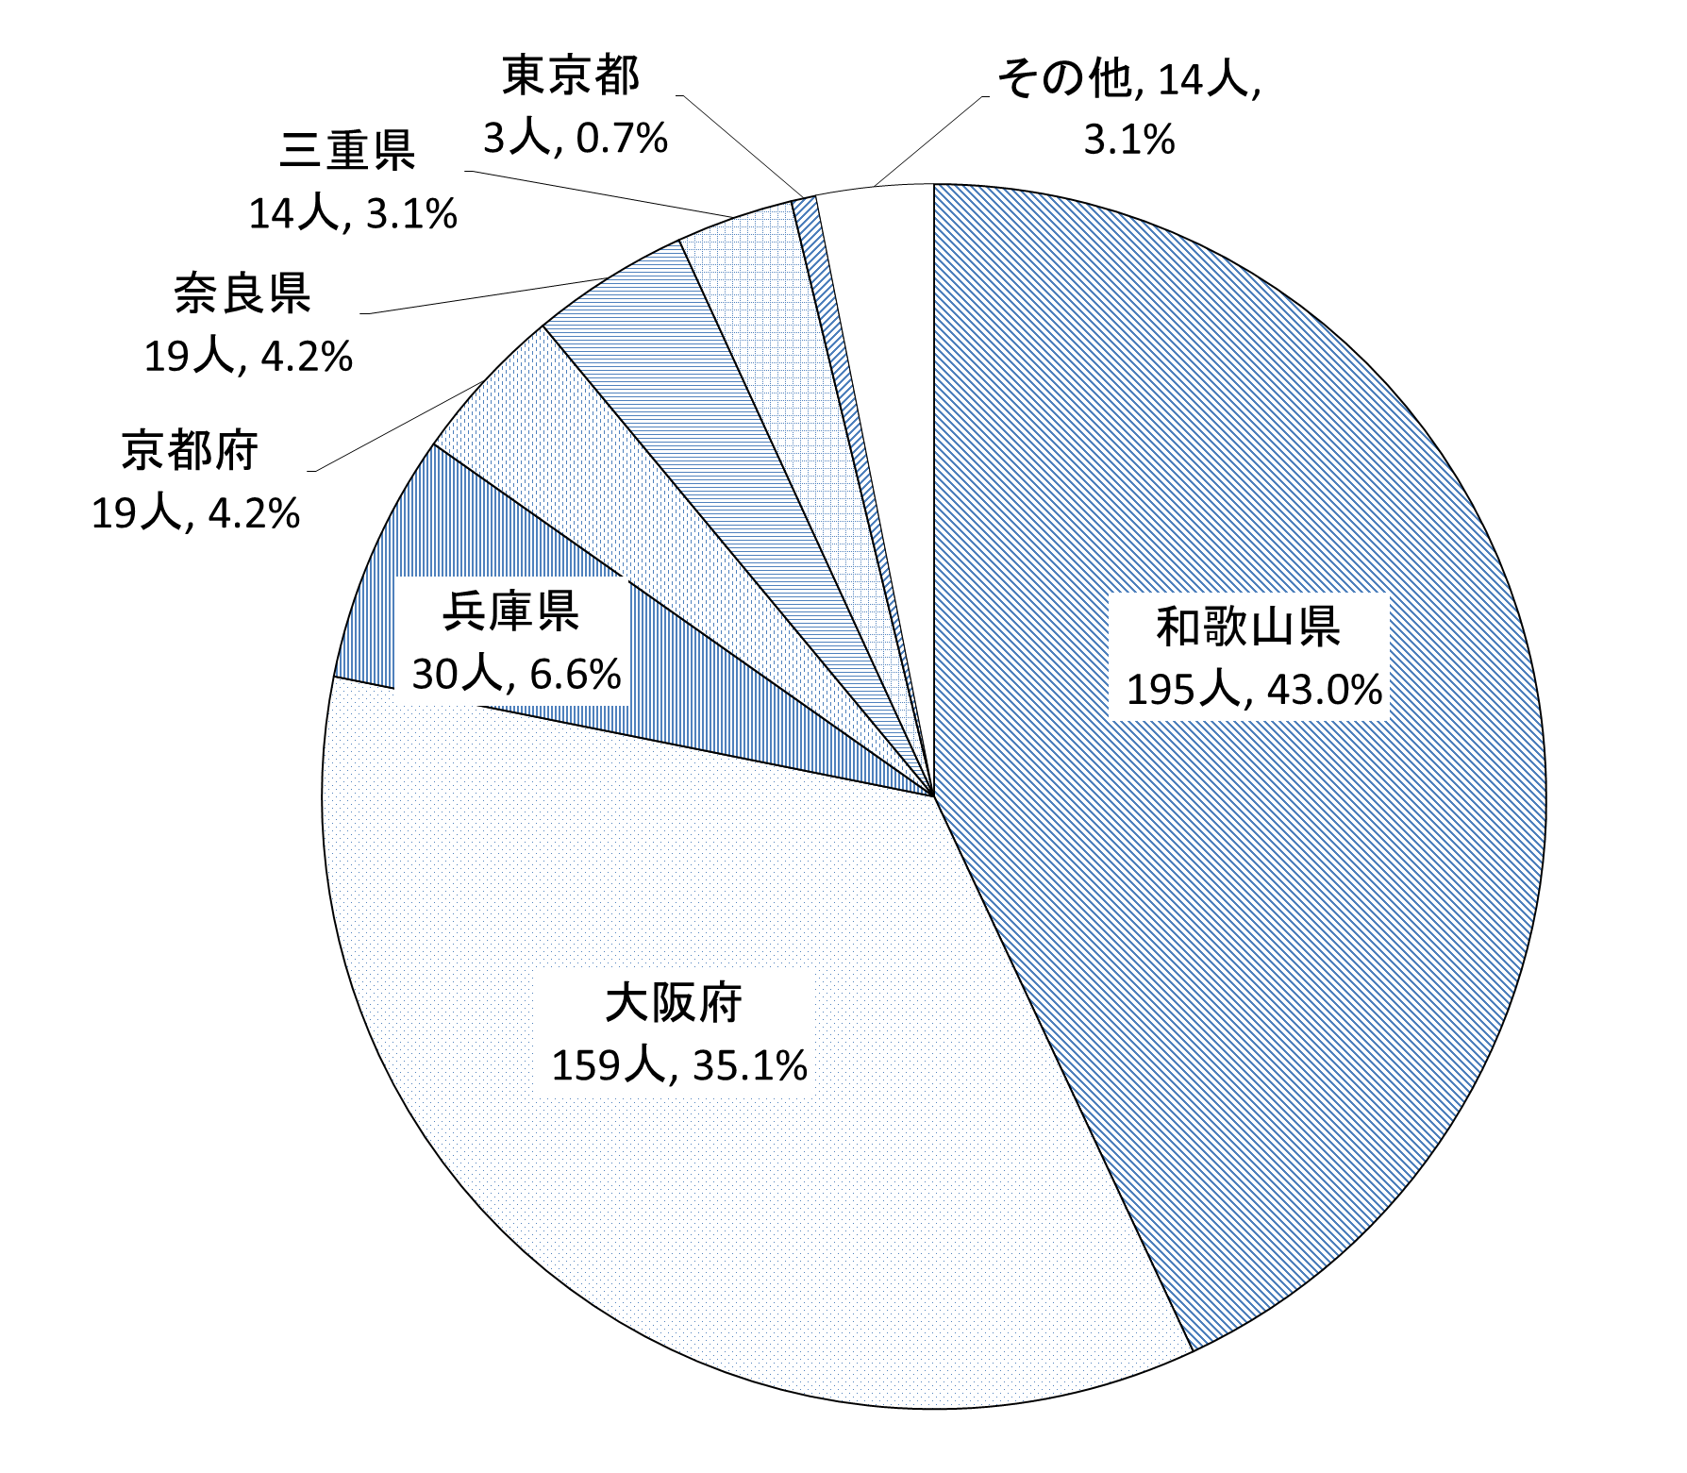

＜高等学校卒業者の県内外（都道府県別）別就職者数・割合及び産業別就職者数・割合＞

 | ■県内外（都道府県別）別就職者数・割合

 | 平成３１年３月高等学校卒業者の就職者数は１，９７３人で、高等学校卒業者総数の２２．６％を占めています。 就職先を県内・県外別にみると、県内が１，５２７人（７７．４％）で県外が４４６人（２２．６％）となっています。 県外の就職先をみると、大阪府が最も多く２７１人（６０．８％）、次いで愛知県３１人（７．０％）、東京都２３人（５．２％）、奈良県２２人（４．９％）、滋賀県２０人（４．５％）などとなっています。

 | ■産業別就職者数・割合

 | 就職先を産業別にみると、製造業が最も多く７８６人（３９．８％）、次いで卸売業、小売業２０８人（１０．５％）、公務１４７人（７．５％）、建設業１３１人（６．６％）、医療、福祉１２９人（６．５％）などとなっています。

３
指 標 の 動 向
 | １ 鉱工業生産指数
鉱工業生産指数（季節調整済指数）＜全国・近畿との比較＞
 | 和歌山県（製造工業） | 近畿（製造工業） | 全国（製造工業）
H25.1 | 98.2 | 93.9 | 94.8
 | 95.5 | 95 | 96.4
 | 97.2 | 98.4 | 97.7
 | 97.1 | 98.7 | 97.7
 | 98.5 | 98.6 | 99.2
６ | 100.8 | 98.3 | 98.2
 | 101.1 | 100.1 | 99.7
 | 98.3 | 99.4 | 99.9
 | 101.1 | 99.1 | 101
 | 101.1 | 98.6 | 101.1
 | 98.3 | 100.4 | 101.8
 | 103.5 | 101.5 | 101.9
26.1 | 106.3 | 101.7 | 103.8
 | 106.1 | 102.4 | 102.7
 | 110.2 | 102.2 | 104.2
 | 107.7 | 100.9 | 99.5
 | 107.4 | 101.6 | 101.8
６ | 104.1 | 101.4 | 100.3
 | 102.2 | 101.9 | 100.1
 | 99.4 | 100 | 99.4
 | 102.8 | 101.5 | 100.6
 | 104.7 | 102.7 | 100.4
 | 104.1 | 99.8 | 100.4
 | 106.7 | 98.5 | 99.9
27.1 | 104.2 | 104.3 | 102.9
 | 101.5 | 100 | 99.8
 | 99.8 | 100.5 | 99.3
 | 99 | 98.7 | 99.5
 | 98.3 | 100.3 | 99.5
６ | 97.4 | 99.1 | 100.4
 | 100.8 | 100.9 | 100.4
 | 98.5 | 99.9 | 98.6
 | 103 | 100.9 | 100.5
 | 98.9 | 100.8 | 100.7
 | 97.6 | 99.7 | 99.9
 | 101 | 95.8 | 98.5
28.1 | 101.8 | 99.1 | 100.1
 | 107.1 | 98.8 | 99.2
 | 105.2 | 100.2 | 99.7
 | 105.9 | 100.3 | 99.3
 | 106 | 100.2 | 98.5
６ | 107.9 | 99.6 | 99.2
 | 107.7 | 99.5 | 99.8
 | 109.1 | 100.4 | 100.5
 | 108.9 | 102.9 | 100.8
 | 108.2 | 101.5 | 101.1
 | 108.6 | 103 | 102
 | 103.1 | 103.4 | 102
29.1 | 102.9 | 100.6 | 100.9
 | 101.9 | 102.7 | 101.6
...

（出典：＜和歌山県＞和歌山県鉱工業生産指数、＜近畿＞近畿経済産業局、＜全国＞経済産業省）
（出典：＜和歌山県＞和歌山県鉱工業生産指数、＜近畿＞近畿経済産業局、＜全国＞経済産業省）

年.月 | 和歌山県 製造工業 |  |  |  |  |  |  |  |  | 全 国 製造工業 | 近 畿 製造工業
 |  |  | 鉄 鋼 |  | 金属製品 | 機 械 | 化 学 | 石油･石炭 | ﾌﾟﾗｽﾁｯｸ製品

 | 平成27(2015)年=100 |  |  |  |  | （原 指 数） |  |  |  | （原 指 数）
平成27(2015) |  | 100.0 |  | 100.0 | 100.0 | 100.0 | 100.0 | 100.0 | 100.0 | 100.0 | 100.0
28(2016) |  | 106.8 |  | 101.9 | 82.8 | 115.3 | 105.1 | 109.0 | 114.5 | 100.0 | 100.8
29(2017) |  | 109.2 |  | 107.1 | 105.4 | 120.1 | 102.8 | 100.7 | 110.7 | 103.1 | 103.3
30(2018) |  | 109.2 |  | 109.5 | 113.8 | 117.9 | 101.2 | 98.1 | 109.8 | 104.2 | 104.2

 | (季節調整済指数) |  |  |  |  |  |  |  |  | (季節調整済指数)

2019 . 2 |  | p 98.9 |  | 105.2 | 127.1 | 90.8 | p107.3 | 50.8 | 103.7 | 102.8 | 102.4
3 |  | p108.4 |  | 120.5 | 76.8 | 108.2 | p104.6 | 106.6 | 100.2 | 102.2 | 99.6
4 |  | p102.0 |  | 114.1 | 74.5 | 100.9 | p 97.0 | 100.6 | 101.2 | 102.8 | 101.3
5 |  | p103.3 |  | 112.4 | 72.4 | 101.3 | p105.8 | 97.3 | 103.1 | 104.9 | 102.5
6 |  | p 99.6 |  | 115.0 | 95.3 | 90.7 | p 97.0 | 114.9 | 102.5 | 101.4 | 100.0
7 |  | p103.9 |  | 114.6 | 58.9 | 105.0 | p 98.1 | 102.2 | 101.0 | 102.7 | p 104.7

注1) | 「p」は速報値です。
注2) | 令和元年7月速報公表時において、平成27年基準へ移行しました。そのため、前月公表した値と異なっておりますのでご注意ください。

 | ２ 景気動向指数

＜参考＞景気先行指数（CLI） ※下注参照
 | 全国（CLI） H27=100 | 和歌山県（CLI） H27=100
H25.1 | 100.0 | 99.4
 | 100.3 | 99.3
 | 100.5 | 99.3
 | 100.6 | 99.5
 | 100.5 | 99.9
６ | 100.4 | 100.4
 | 100.3 | 100.9
 | 100.2 | 101.4
 | 100.3 | 101.8
 | 100.1 | 102.2
 | 99.9 | 102.4
 | 99.7 | 102.5
26.1 | 99.3 | 102.5
 | 98.9 | 102.5
 | 98.7 | 102.3
 | 98.7 | 101.8
 | 98.9 | 101.2
６ | 99.3 | 100.4
 | 99.4 | 99.6
 | 99.4 | 98.7
 | 99.3 | 97.9
 | 99.1 | 97.4
 | 98.9 | 96.9
 | 99.0 | 96.6
27.1 | 99.2 | 96.5
 | 99.4 | 96.5
 | 99.6 | 96.7
 | 99.7 | 97.2
 | 99.7 | 97.8
６ | 99.6 | 98.5
 | 99.6 | 99.1
 | 99.6 | 99.6
 | 99.6 | 99.9
 | 99.7 | 100.1
 | 99.8 | 100.3
 | 99.8 | 100.5
28.1 | 99.7 | 100.6
 | 99.6 | 100.7
 | 99.5 | 100.7
 | 99.6 | 100.7
 | 99.6 | 100.4
６ | 99.7 | 100.1
 | 99.8 | 99.8
 | 99.8 | 99.6
 | 99.9 | 99.5
 | 99.8 | 99.5
 | 99.8 | 99.7
 | 99.9 | 100.0
29.1 | 100.0 | 100.3
 | 100.2 | 100.6
...
※ 和歌山県景気動向指数（CI・DI）について、現在採用指標の見直し作業中になっております。採用指標の見直し作業が終わり次第、掲載させていただきます。
(なお、景気先行指数(CLI)については、参考値として今後も月別で掲載させていただきます。)
年.月 | 景気先行指数
 | CLI
 | 2015年＝100

平成27(2015) | 98.5
28(2016) | 100.1
29(2017) | 100.8
30(2018) | 100.1

2019. 1 | 100.4
2 | 100.2
3 | 99.8
4 | 99.5
5 | 99.2
6 | 99.0

注1) | CI：各指標の前月比での変化率を１つの指標に合成したもの。景気の変動の相対的な大きさやテンポを示します。
 | DI：景気に敏感な経済指標を３ヶ月前と比較し、５０％を基準に景気判断する方法。景気の方向性を示します。
 | CLI：地域の景気動向を的確・早期に把握するために作成されたＯＥＣＤ基準の景気先行指数です。(資料出所 関西学院大学産業研究所)
注2) | CLIの全国及び和歌山県の数値については平成31年2月より平成27年基準に移行されておりますので、数値の比較を行うなど、利用の際はご注意ください。

 | ３ 物価指数，家計消費支出

年.月 | 消費者物価指数 総合 |  |  |  | 消費者物価指数 |  | 企業向け サービス 価格指数 | 国内企業 物価指数 | 家計消費支出（月平均）
 |  |  |  |  | 生鮮食品を除く総合 |  |  |  | (農林漁家世帯を含む)
 | 和歌山市 |  | 全 国 |  | 和歌山市 | 全 国 |  |  | 和歌山市 |  | 全 国
 |  |  |  |  |  |  |  |  | 二人以上の世帯 | 勤労者世帯 注1） | 勤労者世帯
 | (2015年=100) |  |  |  |  |  | (2015年=100) | (2015年=100) | 千円 | 千円 | 千円
平成23(2011) |  | 96.4 |  | 96.3 | 96.6 | 96.6 | 96.7 | 98.8 | 252.8 | 299.9 | 308.8
24(2012) |  | 96.3 |  | 96.2 | 96.5 | 96.6 | 96.4 | 98.0 | 244.9 | 283.0 | 313.9
25(2013) |  | 96.8 |  | 96.6 | 97.0 | 96.9 | 96.4 | 99.2 | 258.5 | 278.5 | 319.2
26(2014) |  | 99.5 |  | 99.2 | 99.6 | 99.5 | 98.9 | 102.4 | 265.0 | 319.2 | 318.8
27(2015) |  | 100.0 |  | 100.0 | 100.0 | 100.0 | 100.0 | 100.0 | 278.5 | 327.1 | 315.4
28(2016) |  | 100.1 |  | 99.9 | 100.0 | 99.7 | 100.3 | 96.5 | 247.2 | 274.4 | 309.6
29(2017) |  | 100.7 |  | 100.4 | 100.3 | 100.2 | 101.0 | 98.7 | 238.9 | 275.0 | 313.1
30(2018) |  | 101.4 |  | 101.3 | 100.8 | 101.0 | 102.2 | 101.3 | 224.9 | 248.6 | 315.3

2018. 7 |  | 100.8 |  | 101.0 | 100.4 | 100.9 | r102.3 | 101.8 | 237.9 | 248.6 | 310.0
8 |  | 101.5 |  | 101.6 | 100.8 | 101.2 | r102.3 | 101.8 | 254.9 | 302.4 | 319.9
9 |  | 101.5 |  | 101.7 | 100.8 | 101.3 | 102.3 | 102.0 | 218.1 | 241.5 | 302.7
10 |  | 101.5 |  | 102.0 | 100.8 | 101.6 | r102.6 | 102.4 | 214.2 | 238.8 | 315.4
11 |  | 101.5 |  | 101.8 | 100.8 | 101.6 | r102.8 | 102.1 | 217.1 | 275.7 | 303.5
12 |  | 101.4 |  | 101.5 | 100.8 | 101.4 | r102.8 | 101.5 | 232.5 | 278.7 | 351.0
2019 . 1 |  | 101.3 |  | 101.5 | 100.6 | 101.2 | 102.3 | 100.9 | 241.4 | 296.0 | 325.8
2 |  | 101.0 |  | 101.5 | 100.6 | 101.3 | r102.5 | 101.2 | 205.0 | 240.3 | 302.8
3 |  | 101.2 |  | 101.5 | 100.9 | 101.5 | 103.2 | 102.2 | 245.0 | 314.2 | 348.9
4 |  | 101.2 |  | 101.8 | 101.0 | 101.8 | 103.1 | r101.9 | 222.7 | 255.1 | 337.2
5 |  | 101.4 |  | 101.8 | 101.3 | 101.8 | 102.9 | 100.5 | 271.7 | 239.2 | 332.3
6 |  | 101.3 |  | 101.6 | 101.0 | 101.6 | r102.7 | r100.6 | 214.1 | 240.5 | 308.4
7 |  | 101.2 |  | 101.6 | 101.0 | 101.5 | 102.9 | 101.2 | 224.7 | 249.8 | 321.2

注1) | 勤労者世帯とは「二人以上の世帯のうち、勤労者世帯」を指します。
注2) | 「r」は訂正値です。

